1.2

voltar à página inicial |  |  |  | 1 - CLAREZA DO CONTEÚDO
 | S | N | NA
 | x |  |  | 1.2 Os termos mais complexos têm uma definição agregada
 |  |  |  | Quando são usados termos complexos ou técnicos que não sejam de uso corrente, estes devem ter agregada uma definição. Todos os termos definidos desta forma devem fazer parte de um glossário disponível no sítio Web.

 | Listagem de evidências
 |  |  |  |  | Notas:
 | endereço das páginas das evidências: https://ptcris.pt/quadro-normativo/ |  |  |  | Sempre que são utilizados termos complexos, técnicos ou acrónimos que não sejam de uso corrente, estes passam a estar associados a uma definição clara e contextualizada. Para esse efeito, foi criado um glossário centralizado no backoffice do website, onde todos os termos e respetivos significados são geridos de forma consistente. Após a atribuição do significado, a definição é apresentada automaticamente sempre que o termo ou acrónimo ocorre no conteúdo do website, garantindo uma compreensão uniforme da informação e facilitando o acesso ao seu significado por parte dos utilizadores.

1.3
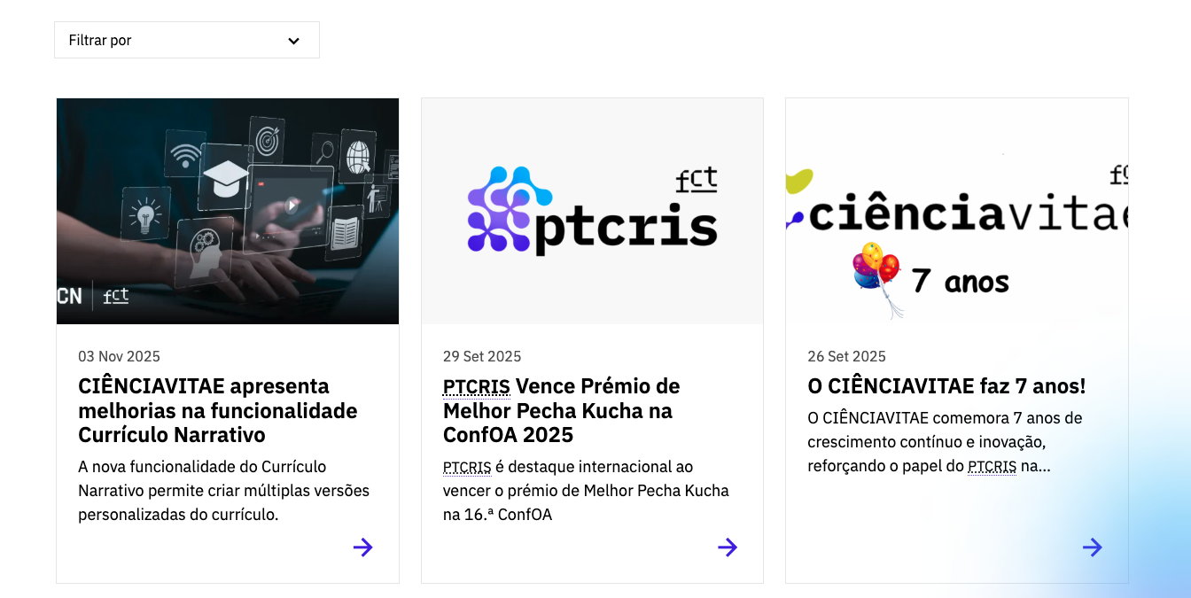
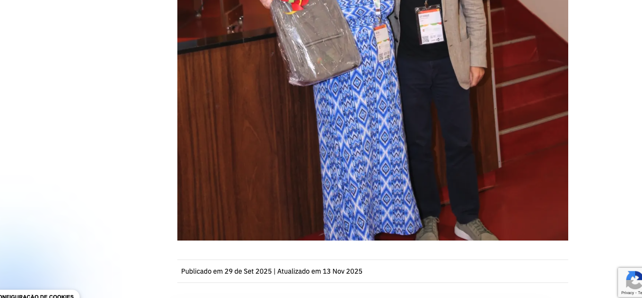
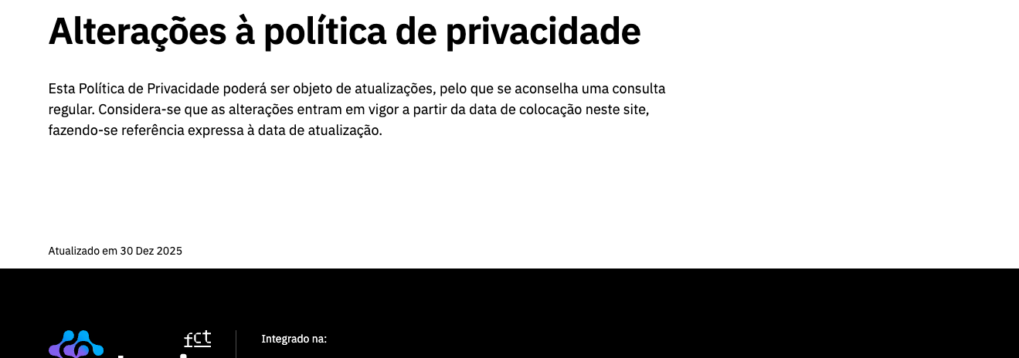
voltar à página inicial |  |  |  | 1 - CLAREZA DO CONTEÚDO
 | S | N | NA
 | x |  |  | 1.3 Cada bloco de conteúdo contém a sua data de atualização
 |  |  |  | Cada bloco de conteúdo isolado ou conjunto de blocos de conteúdo relacionado deverá ter a data da sua atualização associada, expressa num tamanho de letra 2 pontos abaixo ao do corpo do texto, com contraste mais reduzido mas nunca inferior a 4,5:1.

 | Listagem de evidências
 |  |  |  |  | Notas:
 | endereço das páginas das evidências: https://ptcris.pt/portugal-lider-na-adocao-do-orcid/ https://ptcris.pt/atualidade/eventos/ |  |  |  | Os conteúdos dinâmicos do website, como notícias, eventos e outros conteúdos editoriais, apresentam a respetiva data associada, disponibilizada de forma clara ao utilizador final. Adicionalmente, páginas institucionais e de caráter relevante, sujeitas a atualizações periódicas — como a Política de Privacidade, Política de Cookies e a Declaração de Acessibilidade — incluem informação explícita sobre a data de publicação e, sempre que aplicável, a data da última atualização, assegurando transparência e atualidade da informação.

1.4
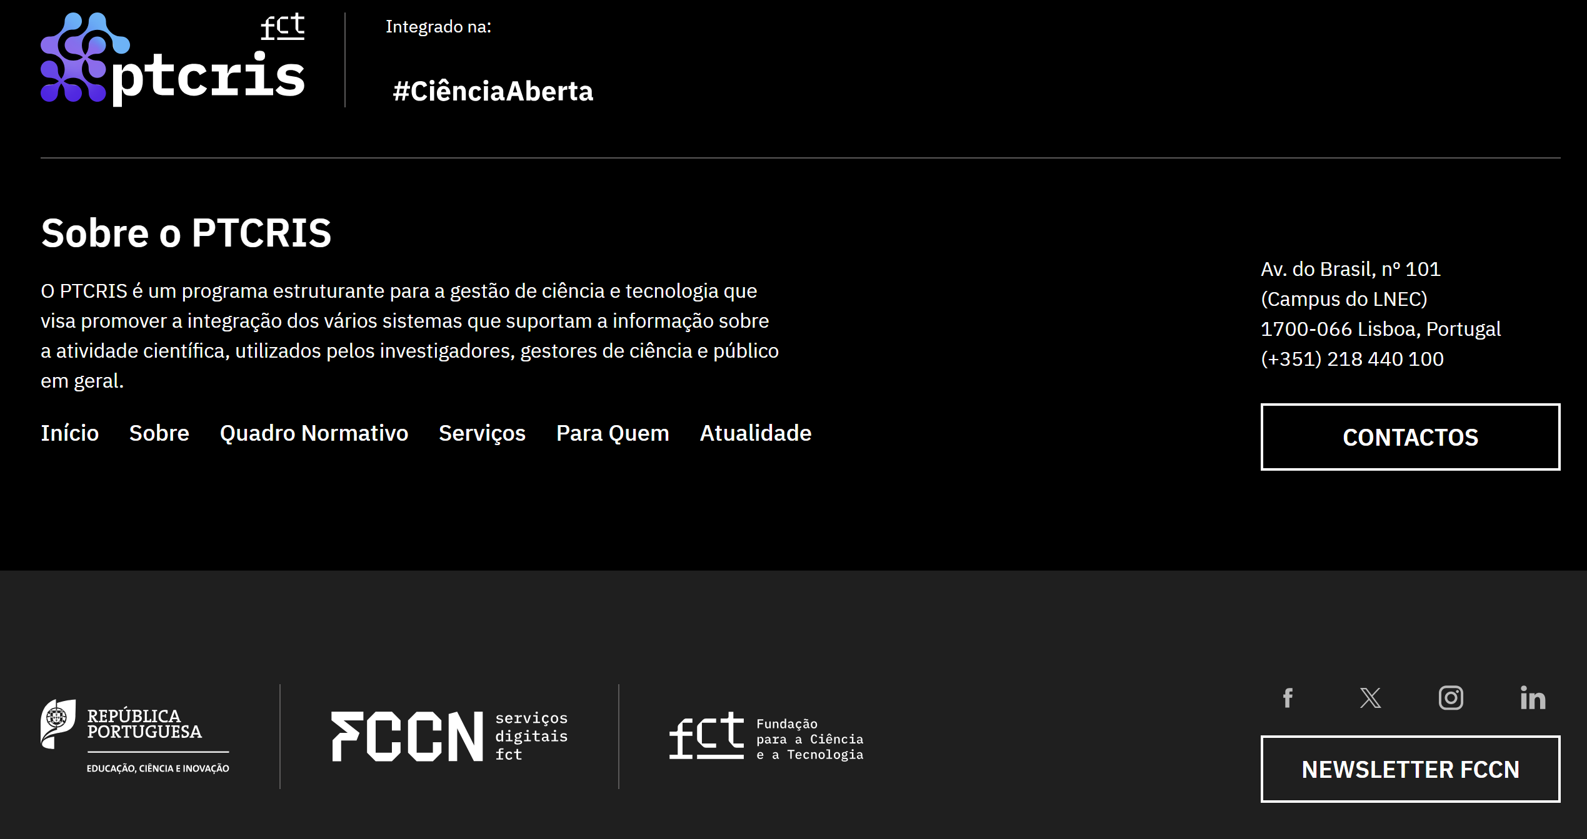
voltar à página inicial |  |  |  | 1 - CLAREZA DO CONTEÚDO
 | S | N | NA
 | x |  |  | 1.4 A informação sobre a entidade responsável pelo conteúdo está em todas as páginas
 |  |  |  | A identificação da entidade responsável pelos conteúdos produzidos, incluindo uma hiperligação para a página de contactos deverá constar do rodapé de todas as páginas.

 | Listagem de evidências
 |  |  |  |  | Notas:
 |  |  |  |  | O rodapé, utilizado em todas as páginas, do website assinala a entidade responsável pelos conteúdos e, inclusivamente, providencia ao utilizador um contacto.

2.1
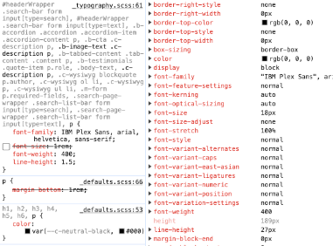
voltar à página inicial |  |  |  | 2 - USABILIDADE DO CONTEÚDO
 | S | N | NA
 | x |  |  | 2.1 O tipo de letra do corpo do documento é adequado e o tamanho da letra é, no mínimo, de 12 pontos
 |  |  |  | De forma a assegurar a boa legibilidade do texto para todos os utilizadores, o tamanho de letra do texto que compõe o corpo do documento deverá ser, no mínimo, de 12 pontos, assegurando sempre que os mesmos são escaláveis para tamanhos superiores, sempre que o utilizador considere necessário.

 | Listagem de evidências
 |  |  |  |  | Notas:
 |  |  |  |  | O texto do corpo do documento tem tamanho de letra adequado e superior a 12 pontos. O tipo de letra utilizado é o IBM Plex Sans, desenvolvido pela IBM para uma utilização digital, e o tamanho da letra base utilizado no website é 1.125rem ou seja 18px (tendo em conta que o valor por defeito nos browsers é 1rem = 16px).

2.2
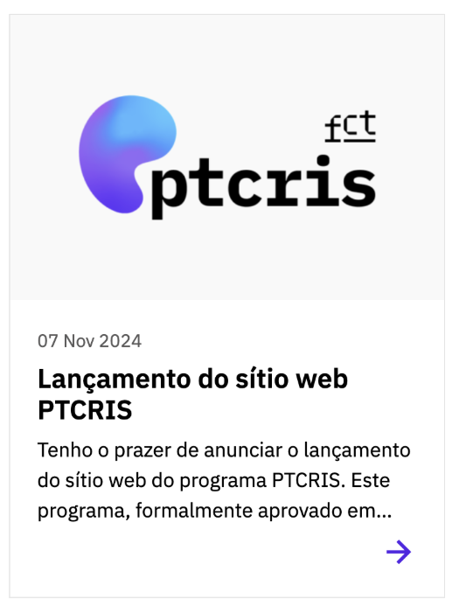
voltar à página inicial |  |  |  | 2 - USABILIDADE DO CONTEÚDO
 | S | N | NA
 | x |  |  | 2.2 A informação secundária (datas, autores) utiliza, no mínimo, um tamanho de letra de 10 pontos
 |  |  |  | A informação secundária, como os autores de textos ou de imagens, as datas de publicação ou outros tipos de meta-informação, podem usar tamanhos de letra mais pequenos, mas, no mínimo, com 10 pontos, assegurando sempre que os mesmos são escaláveis para tamanhos superiores, sempre que o utilizador considere necessário.

 | Listagem de evidências
 |  |  |  |  | Notas:
 |  |  |  |  | O tamanho mínimo de letra para meta informação ou informação secundária (datas de publicação, tags, etc.) é de 14px, como pode ser visto nos cards de notícias, em que o tamnho da letra é de 16px, ou dentro da página de notícias na data de publicação, em que o tamanho é de 14px.

2.3
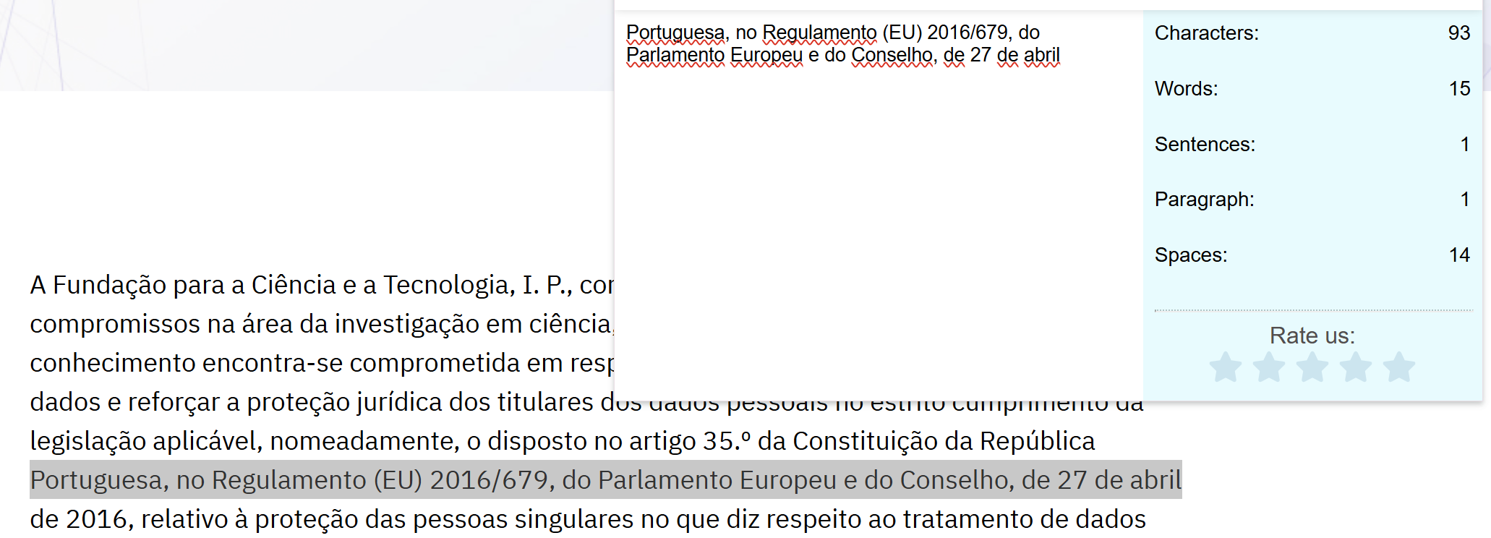
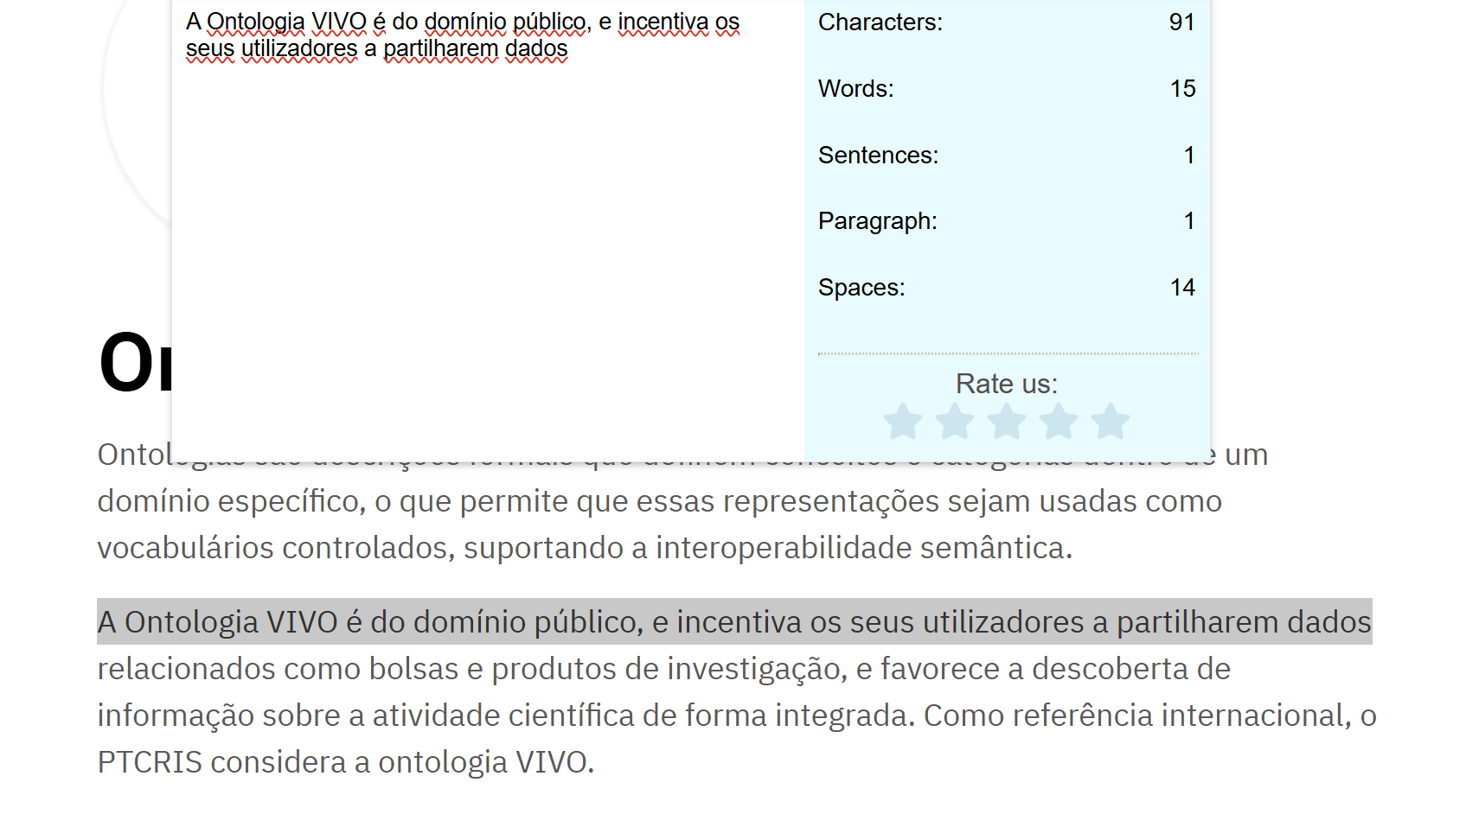
voltar à página inicial |  |  |  | 2 - USABILIDADE DO CONTEÚDO
 | S | N | NA
 | x |  |  | 2.3 Blocos e linhas de texto com largura não superior a 100 caracteres
 |  |  |  | Para manter o conforto de leitura, os blocos ou linhas de texto não deverão ter mais de 100 caracteres de largura. Os 80 caracteres correspondem à dimensão que se apresenta nos estudos como a mais confortável para os utilizadores.

 | Listagem de evidências
 |  |  |  |  | Notas:
 | endereço das páginas das evidências: https://ptcris.pt/politica-de-privacidade/ https://ptcris.pt/quadro-normativo/ |  |  |  | Os diferentes conteúdos cumprem esta heurística variando, nas páginas com linhas mais longas, entre os 90 e os 100 caracteres, como são exemplos as páginas de notícias, da Política de Privacidade ou a secção de "Como Funciona" que são os conteúdos que apresentam textos mais longos.

2.4
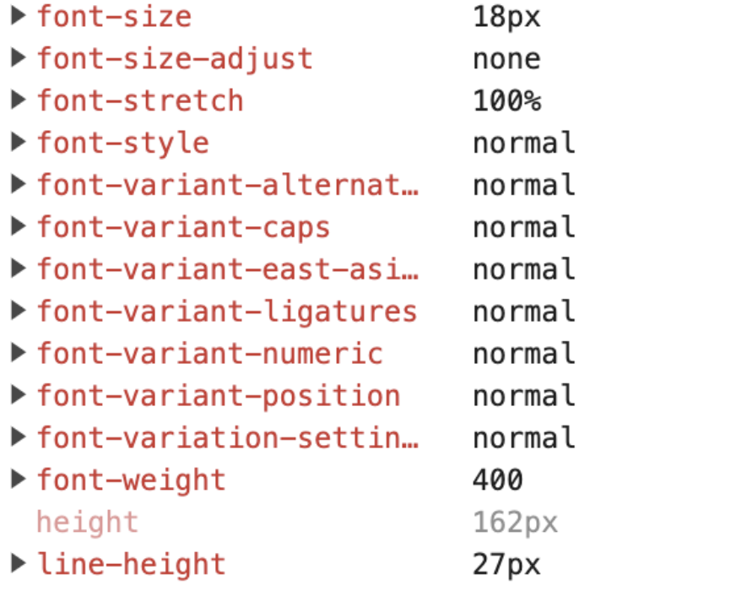
voltar à página inicial |  |  |  | 2 - USABILIDADE DO CONTEÚDO
 | S | N | NA
 | x |  |  | 2.4 O espaçamento entre linhas não é inferior a 1.5x o tamanho da letra
 |  |  |  | Para assegurar a leitura confortável de blocos de texto deve ser usado um espaçamento entre linhas de 1.5x o tamanho da letra.

 | Listagem de evidências
 |  |  |  |  | Notas:
 |  |  |  |  | O valor de espaçamento entre linhas é de 1.5 o que corresponde a 27px para uma letra base de 18px.

3.1
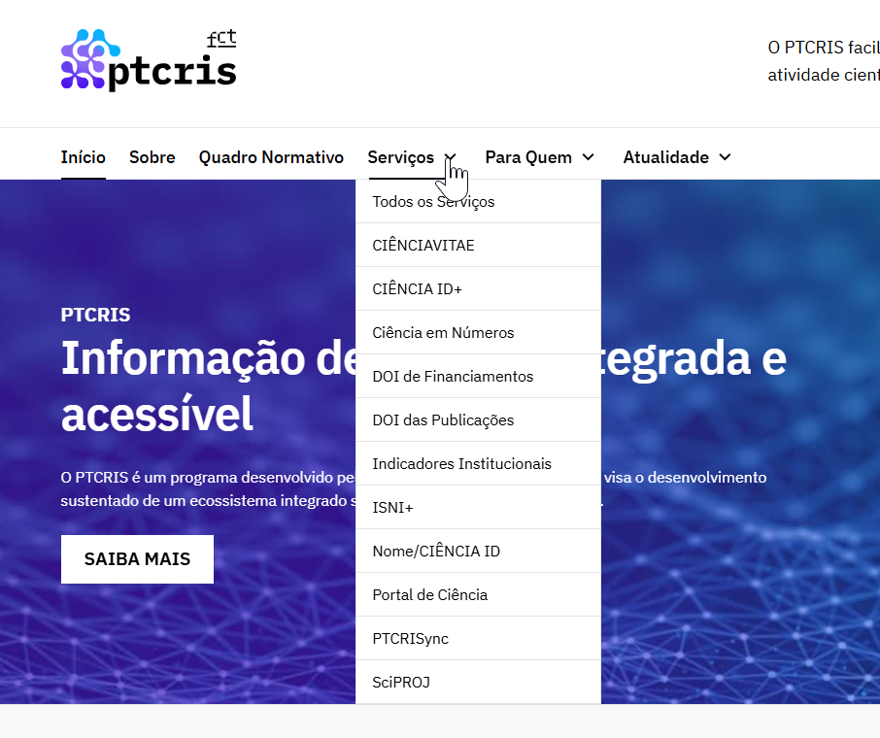
voltar à página inicial |  |  |  | 3 - ESTRUTURA DA NAVEGAÇÃO
 | S | N | NA
 |  | X |  | 3.1 Nenhum nível de navegação tem mais de 9 opções
 |  |  |  | A navegação principal deve ser equilibrada, nem com demasiadas opções de topo sem opções secundárias, nem com poucas opções de topo e muitas opções secundarias. Nenhum nível de navegação deve ter mais de 9 opções.

 | Listagem de evidências
 |  |  |  |  | Notas:
 |  |  |  |  | A navegação principal do website apresenta 7 opções. Para o requisito de "Nenhum nível de navegação tem mais de 9 opções", a opção "Serviços" não é cumprida. Isto deve-se à natureza do programa PTCris, que oferece uma variedade de serviços específicos que, a nível de comunicação, faz mais sentido apresentar separadamente. Agrupá-los apenas para satisfazer este requisito prejudicaria a clareza e a eficácia da navegação, sendo a divisão atual mais eficaz para os utilizadores.

3.3
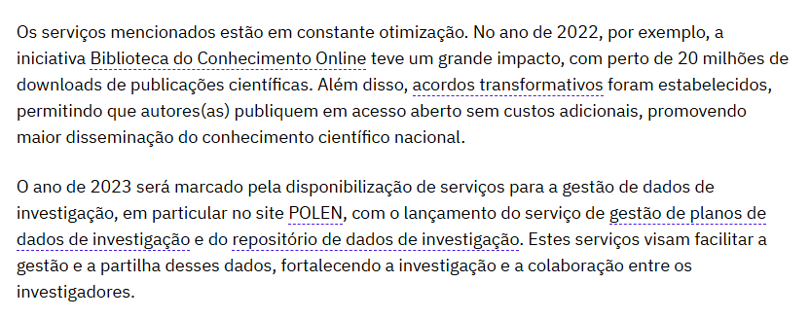
voltar à página inicial |  |  |  | 3 - ESTRUTURA DA NAVEGAÇÃO
 | S | N | NA
 | X |  |  | 3.3 As hiperligações de texto não devem ser diferenciadas apenas com base na cor
 |  |  |  | As hiperligações de texto devem apresentar um contraste mínimo de 4,5:1 com a envolvente e uma representação visual complementar à cor - idealmente as hiperligações devem apresentar-se sublinhadas. As hiperligações em texto devem apresentar-se da mesma forma em todo o sítio Web.

 | Listagem de evidências
 |  |  |  |  | Notas:
 | endereço das páginas das evidências: https://ptcris.pt/as-infraestruturas-e-servicos-fccn-impulsionam-o-avanco-do-conhecimento/ |  |  |  | As hiperligações de texto não dependem da cor e são assinaladas pelo sublinhado, neste caso com a cor da marca.

4.1
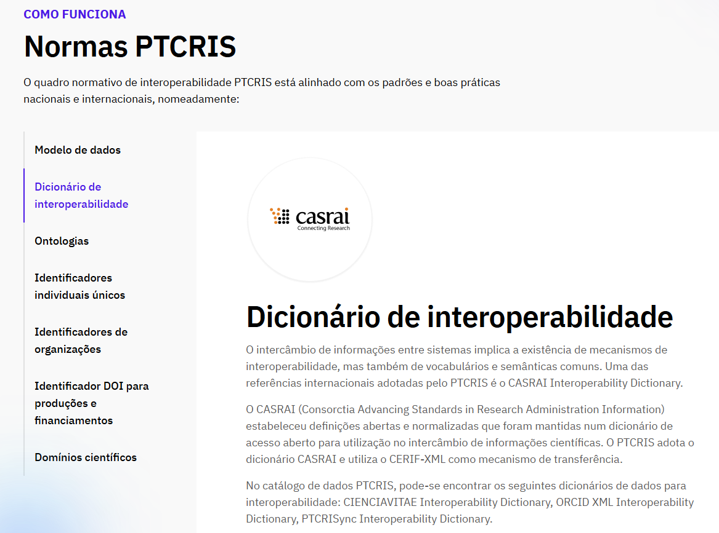
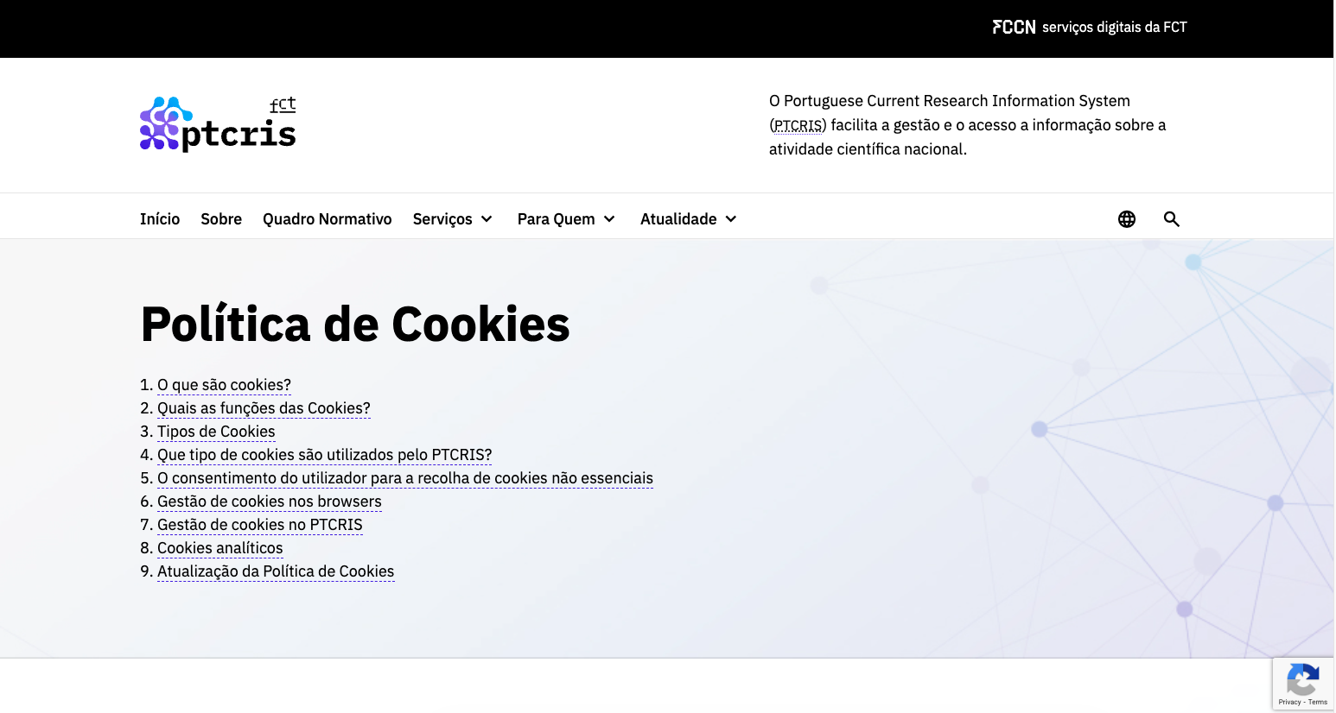
voltar à página inicial |  |  |  | 4 - ESTRUTURA DA INFORMAÇÃO
 | S | N | NA
 | x |  |  | 4.1 Os documentos longos têm um índice no topo com hiperligações internas para o mesmo
 |  |  |  | Os documentos com mais de três ecrãs de altura deverão ter a hierarquia de cabeçalhos espelhada num índice no topo da página com hiperligações internas para as respetivas secções e subsecções.

 | Listagem de evidências
 |  |  |  |  | Notas:
 | endereço das páginas das evidências: https://ptcris.pt/quadro-normativo/ https://ptcris.pt/politica-de-cookies/ |  |  |  | Relativamente a este requisito, que recomenda a existência de um índice no topo da página para documentos com mais de três ecrãs de altura, importa referir que já existe a possibilidade de disponibilizar um índice de conteúdos com hiperligações internas para as respetivas secções e subsecções da página. Esta solução permite espelhar a hierarquia de cabeçalhos e facilitar o acesso direto às diferentes áreas do conteúdo, promovendo uma navegação mais eficiente e alinhada com os princípios de acessibilidade e usabilidade. Em alternativa, e nos casos em que a natureza do conteúdo o justifica, opta-se por uma organização da informação através de separadores (tabs). Para este efeito, é disponibilizado um menu lateral navegável por teclado que permite abrir e aceder ao conteúdo correspondente de forma progressiva. Embora este menu não se encontre necessariamente no topo absoluto da página, está acessível após um breve scroll e mantém uma estrutura clara, previsível e coerente com a hierarquia do conteúdo, sendo considerada uma solução adequada e eficaz do ponto de vista da experiência de utilização.

4.2
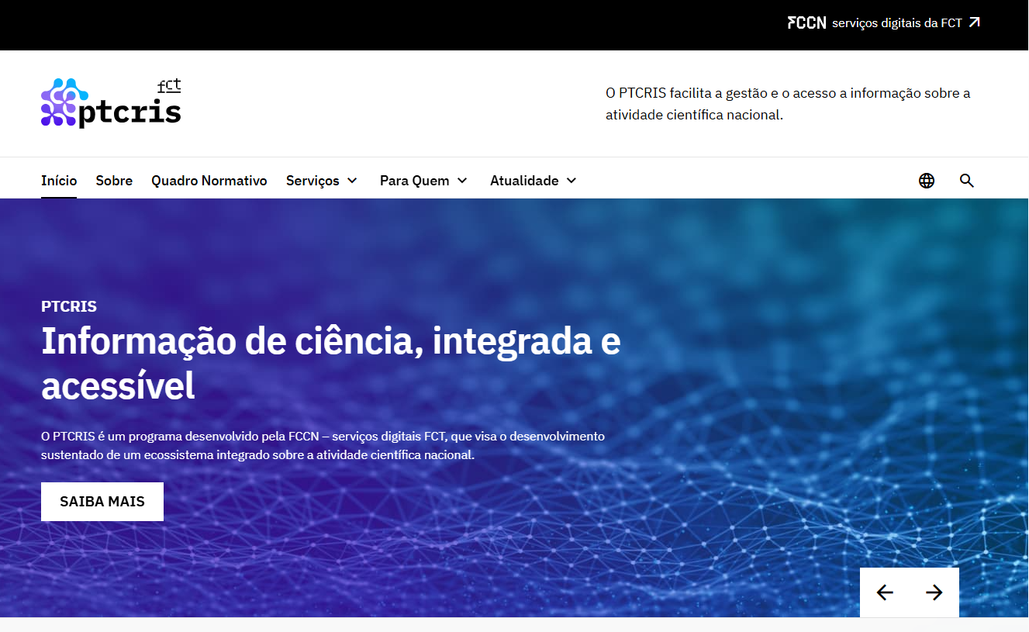
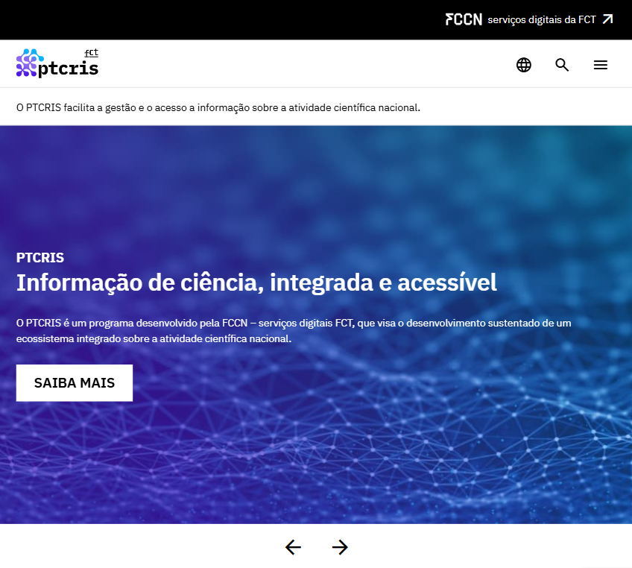
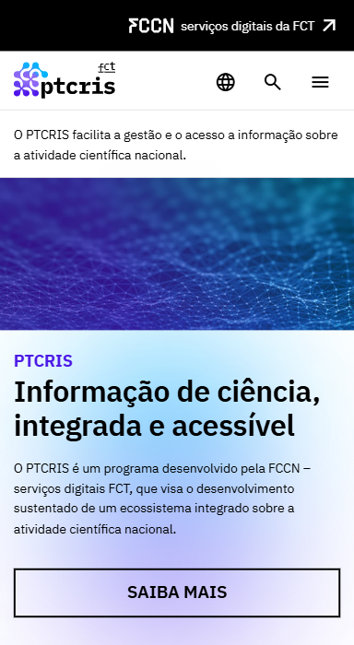
voltar à página inicial |  |  |  | 4 - ESTRUTURA DA INFORMAÇÃO
 | S | N | NA
 | x |  |  | 4.2 O layout do sítio Web é adaptável a plataformas móveis sem necessidade de efetuar varrimento horizontal
 |  |  |  | O layout do sítio Web deve ser adaptável aos tamanhos mais comuns de visualização, adaptando-se a várias larguras de ecrã sem que surjam barras de varrimento horizontais.

 | Listagem de evidências
 |  |  |  |  | Notas:
 | endereço das páginas das evidências: https://ptcris.pt/ |  |  |  | O website adapta-se aos dispositivos desktop, tablet e mobile, sem a necessidade de criação de uma barra de scroll horizontal.

5.2
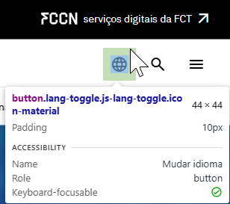
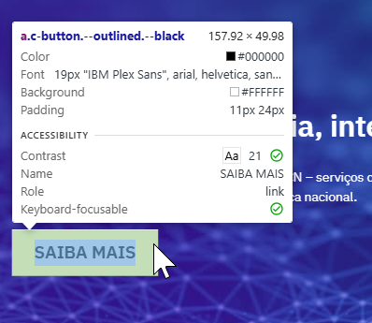
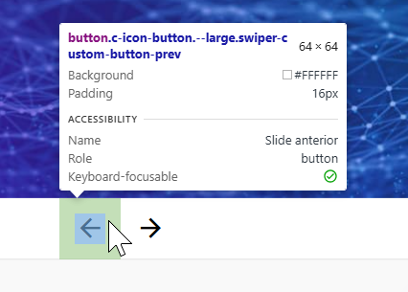
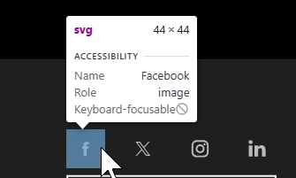
voltar à página inicial |  |  |  | 5 - ELEMENTOS INTERATIVOS
 | S | N | NA
 | x |  |  | 5.2 Os elementos interativos têm uma dimensão mínima de 44px CSS (44 pontos) (vertical e horizontal)
 |  |  |  | De forma a assegurar que todos os elementos interativos são facilmente acionáveis por qualquer tipo de dispositivo apontador ou toque, estes devem ter a dimensão mínima de 44px CSS de altura e de largura.

 | Listagem de evidências
 |  |  |  |  | Notas:
 |  |  |  |  | Todos os elementos interativos apresentam uma dimensão mínima de 44x44 px sendo clicáveis em qualquer tipo de dispositivo.

5.3
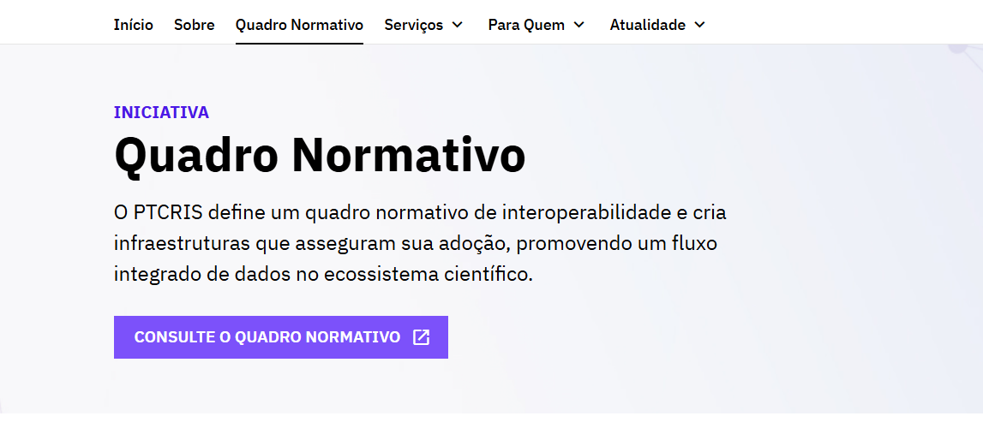
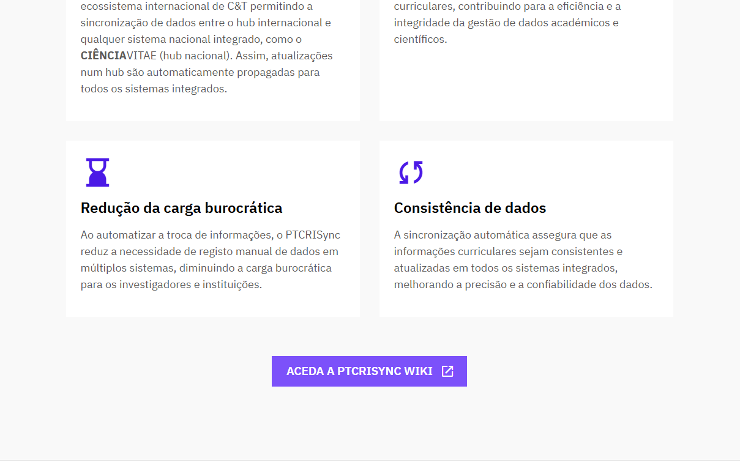
voltar à página inicial |  |  |  | 5 - ELEMENTOS INTERATIVOS
 | S | N | NA
 | x |  |  | 5.3 Há apenas um botão de ação principal por página e o mesmo encontra-se destacado
 |  |  |  | Deve existir apenas um botão de ação principal por página e o mesmo deve apresentar-se numa cor contrastante. Todos os outros botões devem ser considerados como secundários.

 | Listagem de evidências
 |  |  |  |  | Notas:
 | endereço das páginas de evidências: https://ptcris.pt/quadro-normativo/ https://ptcris.pt/servico/ptcrisync/ https://ptcris.pt/servico/ciencia-em-numeros/ |  |  |  | Na generalidade das páginas, seguimos a diretriz de ter um único botão principal destacado, que se encontra assinalado no header da página. No entanto, existem algumas exceções justificadas pela especificidade do conteúdo: Página do Quadro Normativo: Devido à extensão e importância do seu conteúdo, optamos por utilizar um call-to-action adicional no final da página. Este call-to-action possui também um botão de ação principal (que é uma repetição funcional do botão do header para conveniência do utilizador) e poderá ter um botão secundário. Esta repetição estratégica visa garantir que o utilizador, ao chegar ao final do documento, encontre a ação mais relevante de forma imediata, sem necessidade de scroll de volta ao topo. Páginas de Serviço (Exemplo: PTCRISync): Na maioria das páginas de serviço, o botão principal remete para o "Contacte-nos". Contudo, devido à natureza e ao conteúdo de alguns serviços específicos, pode haver uma ação mais relevante para o utilizador naquele contexto. Nesses casos, o botão "Contacte-nos" pode ser relegado para um nível secundário, e a ação mais proeminente do serviço assume o papel de botão de ação principal. Esta priorização baseia-se na relevância contextual da ação para o utilizador.

5.4
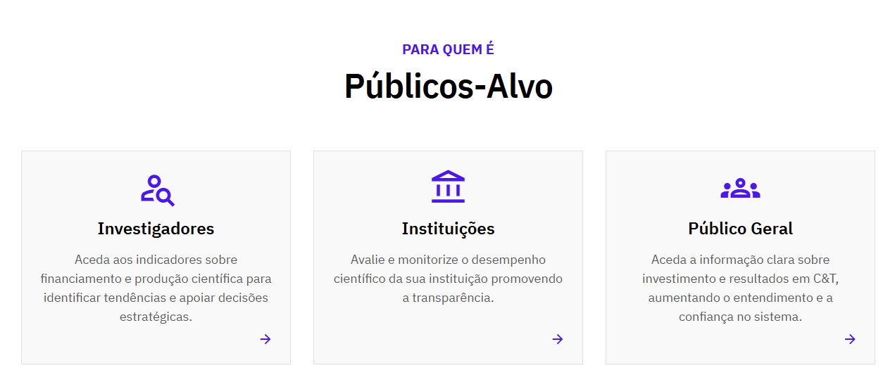
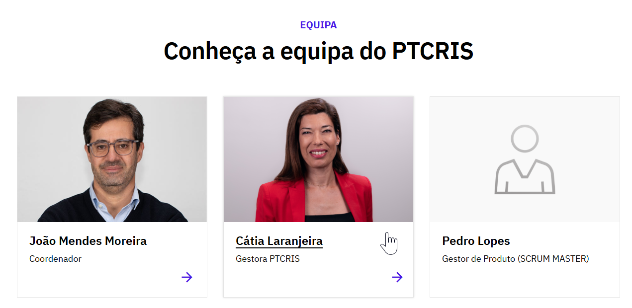
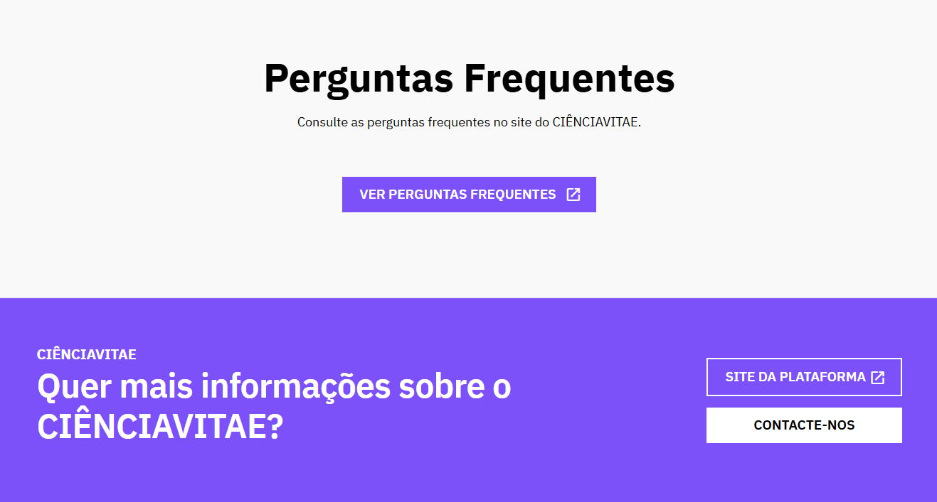
voltar à página inicial |  |  |  | 5 - ELEMENTOS INTERATIVOS
 | S | N | NA
 | x |  |  | 5.4 Elementos gráficos interativos têm de aparentar ser clicáveis
 |  |  |  | Os elementos gráficos clicáveis devem ser percecionáveis como tal, através da forma, da cor ou do aparente volume.

 | Listagem de evidências
 |  |  |  |  | Notas:
 | endereço das páginas de evidências: https://ptcris.pt/servico/ciencia-em-numeros/ https://ptcris.pt/sobre/ https://ptcris.pt/servico/cienciavitae/ |  |  |  | Os elementos interativos no website têm, pelas suas características visuais (seja de forma, cor, etc.) a affordance necessária para dar a entender ao utilizador que são clicáveis. No caso dos cards, estes apresentam uma seta indicando que têm um link, e quando se faz hover o texto aparece sublinhado e o botão faz uma pequena animação. Caso tenha imagem, esta faz um pequeno zoom. Os botões também apresentam as características visuais necessárias para dar a entender que são clicáveis, assim como os links.

